Excel公式使用说明
 | 公式定义 | 公式具体讲解

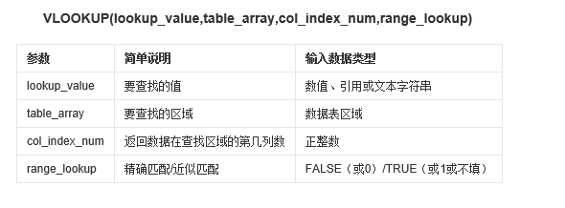
VLOOKUP |  |  | 黄色为计算区域
 |  | 材料 | 价格 | 材料 | 币种 | 价格
 |  | 01S7923128 | 0.53 | 01S7923128 | 欧元 | 0.53
 |  | 03S8762136 | 0.51 | 03S8762136 | 美元 | 0.51
 |  | 01T1175 | 0.31 | 01T1175 | 人民币 | 0.31

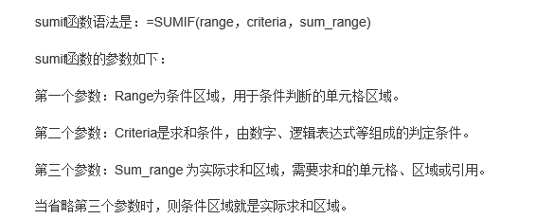
SUMIF
 |  | 产品 | 材料成本 | 产品 | 排号 | 组成材料 | 价格
 |  | 型号A | 59.44 | 型号A | 0010 | 01S7923128 | 4.30
 |  |  |  | 型号A | 0020 | 03S8762136 | 4.30
 |  |  |  | 型号A | 0030 | 01T1175 | 2.32
 |  |  |  | 型号A | 0040 | 01U810251 | 2.76
 |  |  |  | 型号A | 0050 | 01U511428 | 2.76
 |  |  |  | 型号A | 0060 | 01U810253 | 3.31
 |  |  |  | 型号A | 0070 | 01U591119 | 3.84
 |  |  |  | 型号A | 0080 | 01U591120 | 3.97
 |  |  |  | 型号A | 0090 | 01U512259 | 3.79
 |  |  |  | 型号A | 0100 | 01U519000 | 3.28
 |  |  |  | 型号A | 0110 | 1100018112I27 | 9.21
 |  |  |  | 型号A | 0120 | 1100018122I27 | 7.80
 |  |  |  | 型号A | 0130 | 1100018132I27 | 7.80

